Sheet1
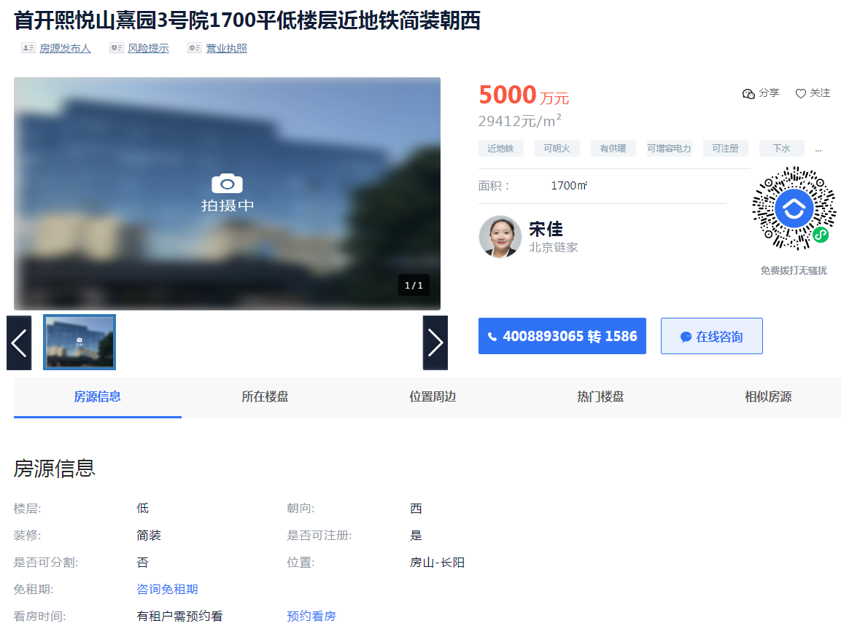

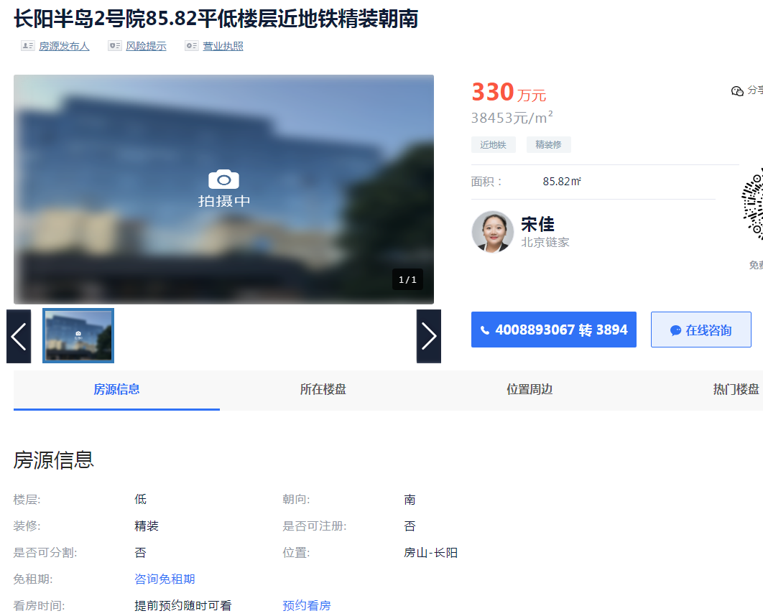

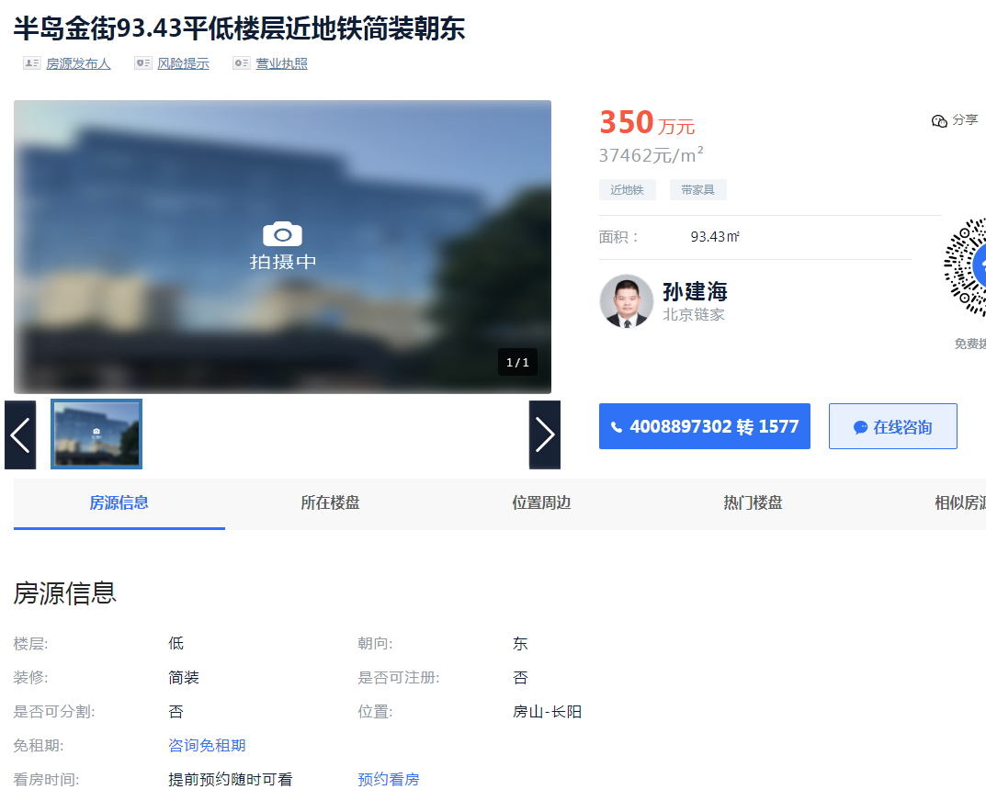

 |  | 面积 | 楼层 | 单价
 | 首开熙悦山 | 1700 |  | 29412 | 1 | 29412
 | 长阳半岛 | 85.82 | 1 | 38453 | 1 | 38453
 | 半岛金街 | 93.43 | 1 | 37462 | 1 | 37462

 | 面积 | 单价 | 总价 |  | 单价 | 总价
102 | 191.12 | 30992 | 592 |  | 33238 | 635.24
103 | 287.4 | 25982 | 747 |  | 26831 | 771.12
104 | 287.4 | 25982 | 747 |  | 26831 | 771.12
合计 | 765.92 | —— | 2086 |  |  | 2177.48

